INSTRUCCIONES DE USO
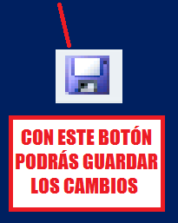

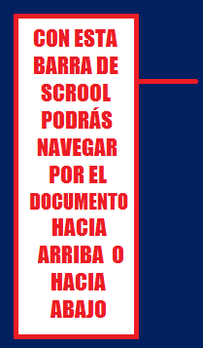

ANALISIS COMPLETO DE LA OPERACIÓN DE VENTA

INSTRUCCIONES PARA EL MANEJO DEL DOCUMENTO

Te informamos que hay 6 Pestañas que forman este completo documento:

